初期画面表示
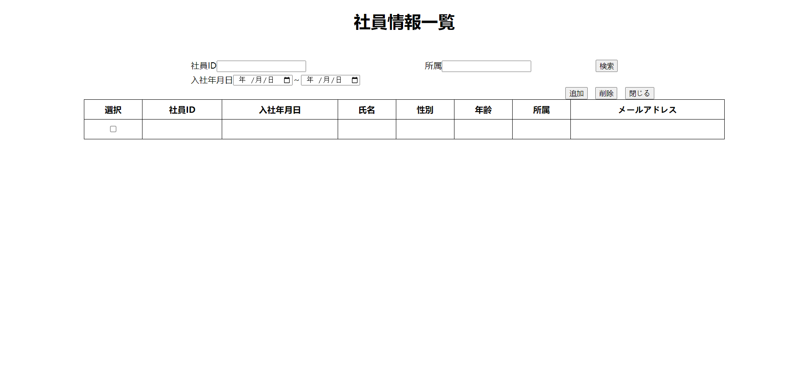
単体試験仕様書 |  | システムID | KS | 画面ID | KS001 | 作成者 | 賈則慧 | 更新者
 |  | システム名称 | 勤怠システム | 画面名 | 社員情報一覧 | 作成日 | 2023-06-21 | 更新日

 | 初期画面

ケース
単体試験仕様書 |  | システムID | KS | 画面ID |  |  |  | KS001 |  | 作成者 | 更新者
 |  | システム名称 | 勤怠システム | 画面名 |  |  |  | 社員情報一覧 |  | 作成日 | 更新日

チェック内容
チェックポイント
 |  |  |  |  | 1 | 2 | 3 | 4 | 5
チェック条件 | 画面初期表示(ローカルサーバーのアクセスが失敗する） |  |  |  | 〇
 | エラー 「404」 |  |  |  | 〇

確認内容

実施結果
実施者
検証日
確認者
確認日

ケース (境界値)
単体試験仕様書 | システムID | KS | 画面ID |  |  |  | KS001 |  | 作成者 | 更新者
 | システム名称 | 勤怠システム | 画面名 |  |  |  | 社員情報一覧 |  | 作成日 | 更新日

チェック内容
チェックポイント
 |  |  |  | 1 | 2 | 3 | 4 | 5
チェック条件

確認内容

実施結果
実施者
検証日
確認者
確認日

